关系图
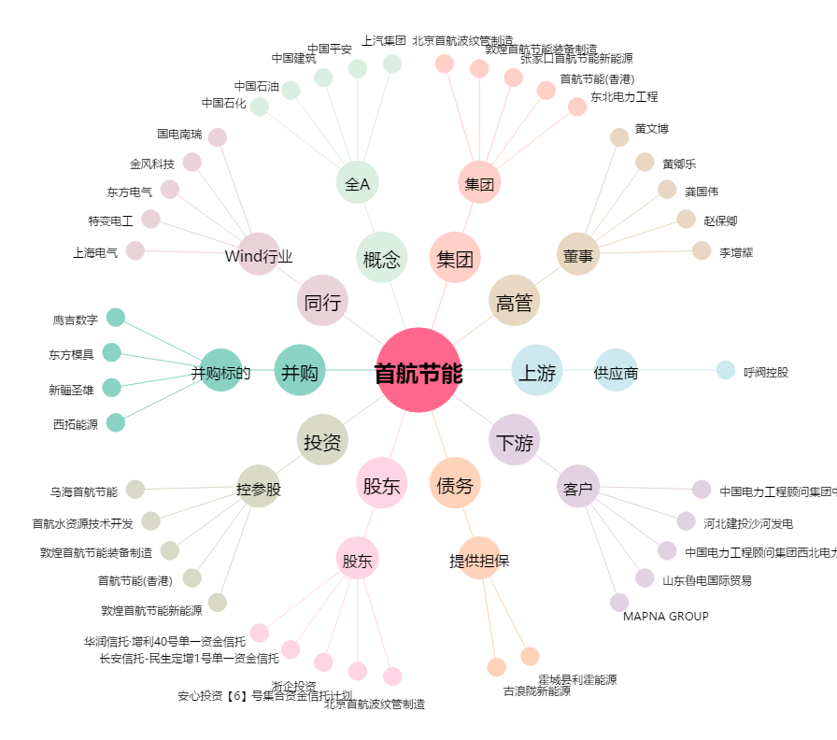
首航节能[002665.SZ] - 关系概览图

